Referencias
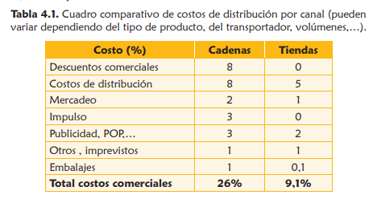
https://bibliotecadigital.ccb.org.co/bitstream/handle/11520/11194/100000204.pdf?sequence=1&isAllowed=y
https://cornershopapp.com/es-co/products/xyrs-fruver-f-mora-real-fresca-1bandeja

